2. WA1010201(新規登録画面)
PJ名 |  |  |  | SNSブログ作成 |  |  |  |  |  |  |  |  |  | 成果物名 |  |  | システム機能設計書（画面） WA10102/新規登録 |  |  |  |  |  | 作成 |  | 安藤 |  |  | 2025-05-06
システム名 |  |  |  | SNSブログ作成 |  |  |  |  |  |  |  |  |  |  |  |  |  |  |  |  |  |  | 変更
サブシステム名

 | 2. WA1010201(新規登録画面)
 |  | 2.1. 画面レイアウト
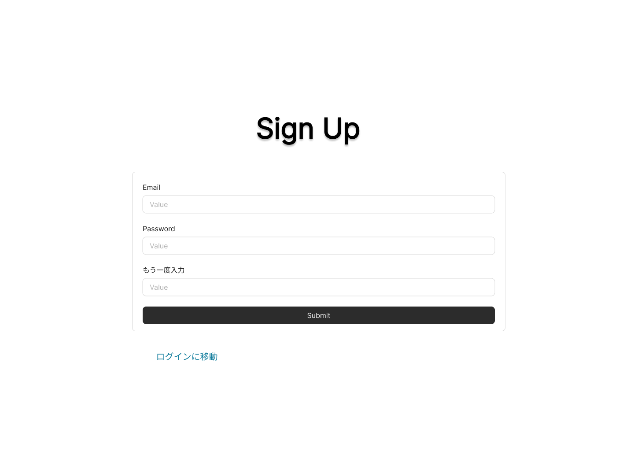

 |  | 2.2. 一覧表示

 |  |  | No. |  | 領域名 |  |  |  |  |  |  |  |  | ページング有無 |  | ソート条件 |  |  |  |  | 備考
 |  |  |  | 1 | - |  |  |  |  |  |  |  |  | - |  | - |  |  |  |  | -

 |  | 2.3. 画面項目定義

 |  |  | No. |  | 表示情報 |  |  |  |  |  |  |  |  |  |  |  |  |  |  |  |  |  |  |  |  |  | ドメイン名
 |  |  |  |  | 画面項目名 |  |  |  | 画面項目種別 |  |  |  | 情報取得元 |  |  | 編集仕様 |  |  |  |  | 初期値 |  |  |  |  | 必須
 |  |  |  | 1 | Email |  |  |  | text |  |  |  | - |  |  | - |  |  |  |  | - |  |  |  |  | 〇 | -
 |  |  |  | 2 | パスワード |  |  |  | password |  |  |  | - |  |  | パスワード(ブラウザの機能で |  |  |  |  | - |  |  |  |  | 〇 | -
 |  |  |  |  |  |  |  |  |  |  |  |  |  |  |  | マスキングして表示する)
 |  |  |  | 3 | パスワード再入力 |  |  |  | password |  |  |  | - |  |  | パスワード(ブラウザの機能で |  |  |  |  | - |  |  |  |  | 〇 | -
 |  |  |  |  |  |  |  |  |  |  |  |  |  |  |  | マスキングして表示する)

 |  | 2.4. 入出力一覧

 |  |  | No. |  | 入出力名 |  |  |  |  | 種別 |  |  |  |  | I/O | DBアクセス種別 |  |  |  |  | 備考
 |  |  |  |  |  |  |  |  |  |  |  |  |  |  |  | C | R | U | D | ロック対象
 |  |  |  | 1 | ユーザ |  |  |  |  | テーブル |  |  |  |  | I | 〇 | 〇 | - | - | - | -

 |  | 2.5. 画面イベント一覧

 |  |  | No. |  | 画面イベント名 |  |  |  |  |  | 発生タイミング |  |  |  |  |  | 画面イベント対応 |  |  |  |  | 正常時遷移先画面 |  |  |  |  | サーバ通信有無
 |  |  |  | 1 | 初期表示 |  |  |  |  |  | - |  |  |  |  |  | 新規登録画面を表示する。 |  |  |  |  | - |  |  |  |  | あり(非同期)
 |  |  |  | 2 | 新規登録 |  |  |  |  |  | 「登録」ボタン押下 |  |  |  |  |  | 既に同じEmailが登録されていないか |  |  |  |  | - |  |  |  |  | あり(同期)
 |  |  |  |  |  |  |  |  |  |  |  |  |  |  |  |  | 確認し、登録されていない場合は
 |  |  |  |  |  |  |  |  |  |  |  |  |  |  |  |  | 入力されたEmailにURLを記載した
 |  |  |  |  |  |  |  |  |  |  |  |  |  |  |  |  | 仮登録メールを送信する。
 |  |  |  |  |  |  |  |  |  |  | メールのURL押下 |  |  |  |  |  | 登録完了画面に遷移する。 |  |  |  |  | 登録完了画面
 |  |  |  | 3 | ログイン |  |  |  |  |  | 「ログインに移動」リンク押下 |  |  |  |  |  | ログイン画面へ遷移する。 |  |  |  |  | ログイン画面 |  |  |  |  | あり(非同期)

 |  | 2.6. 画面イベント詳細
 |  |  | 2.6.1 初期表示イベント

 |  |  |  | (1) バリデーション処理

 |  |  |  |  | なし。

 |  |  |  | (2) 表示処理

 |  |  |  |  | 新規登録画面を表示する。

 |  |  | 2.6.2 新規登録イベント

 |  |  |  | (1) バリデーション処理

 |  |  |  |  | No. |  | バリデーション名 |  |  |  |  |  | バリデーション内容 |  |  |  |  |  | メッセージ内容 |  |  |  |  | エラー発生時のバリデーション処理
 |  |  |  |  |  |  |  |  |  |  |  |  |  |  |  |  |  |  |  |  |  |  |  | 継続判定
 |  |  |  |  |  | 1 | 必須バリデーション |  |  |  |  |  | すべての項目の必須チェックを実施 |  |  |  |  |  | {項目名}が入力されていません。 |  |  |  |  | 終了する
 |  |  |  |  |  |  |  |  |  |  |  |  | する。
 |  |  |  |  |  | 2 | Emailバリデーション |  |  |  |  |  | メールアドレスの形式で入力されて |  |  |  |  |  | メールアドレスの形式で入力してくだ |  |  |  |  | 終了する
 |  |  |  |  |  |  |  |  |  |  |  |  | いるかチェックする。 |  |  |  |  |  | さい。
 |  |  |  |  |  | 3 | パスワードバリデーション |  |  |  |  |  | 8文字以上の英数字で入力されて |  |  |  |  |  | 8文字以上の英数字で入力してくだ |  |  |  |  | 終了する
 |  |  |  |  |  |  |  |  |  |  |  |  | いるかチェックする。 |  |  |  |  |  | さい。
 |  |  |  |  |  | 4 | 再入力バリデーション |  |  |  |  |  | パスワードで入力した値と、再入力で |  |  |  |  |  | パスワードと再入力の値は同じ値を |  |  |  |  | 終了する
 |  |  |  |  |  |  |  |  |  |  |  |  | 入力した値が等しいかチェックする。 |  |  |  |  |  | 入力してください。

 |  |  |  |  | 上記バリデーションにおいて一箇所でもエラーが発生した場合、後続の処理は実施しない。

 |  |  |  | (2) APIアクセス

 |  |  |  |  | (a) 下記APIにパラメータを渡し、認証を実行する。
 |  |  |  |  |  | 詳細は〇〇API設計書参照

 |  |  |  |  |  | API名 |  |  |  |  |  | APIエンドポイント |  |  |  | 呼び出し方式 |  |  |  | 認証方式
 |  |  |  |  |  | ユーザ重複検索 |  |  |  |  |  | /usersearch |  |  |  | GET |  |  |  | Token

 |  |  |  |  |  | No. |  | パラメータ名 |  |  |  | データ型 |  |  |  | 必須
 |  |  |  |  |  |  | 1 | メールアドレス |  |  |  | String |  |  |  | 〇
 |  |  |  |  |  |  | 2 | パスワード |  |  |  | String |  |  |  | 〇

 |  |  |  |  |  | 戻り値 |  |  |  | 戻り値説明
 |  |  |  |  |  | 200 |  |  |  | 正常
 |  |  |  |  |  | 400 |  |  |  | リクエスト誤り
 |  |  |  |  |  | 500 |  |  |  | サーバーエラー

 |  |  |  |  | (b) 以下のエラーがあった場合、処理が中断される。

 |  |  |  |  |  | エラー内容 |  |  |  |  | エラーメッセージ内容
 |  |  |  |  |  | リクエスト誤り |  |  |  |  | 入力されたEmailはすでに登録されています。
 |  |  |  |  |  | サーバーエラー |  |  |  |  | サーバー側で予期せぬエラーが発生しました。

 |  |  |  | (3) メール送信

 |  |  |  |  | 入力されたメールアドレスにURL付メールを送信する。

 |  |  |  | (4) 表示処理

 |  |  |  |  | メールに添付されたURLを押下後、プロフィール登録画面に遷移する。

 |  |  |  | (5) APIアクセス(登録処理)

 |  |  |  |  | 下記APIにパラメータを渡し、認証を実行する。
 |  |  |  |  | 詳細は〇〇API設計書参照

 |  |  |  |  | API名 |  |  |  |  |  | APIエンドポイント |  |  |  | 呼び出し方式 |  |  |  | 認証方式
 |  |  |  |  | 新規作成 |  |  |  |  |  | /signup |  |  |  | POST |  |  |  | Token

 |  |  |  |  | No. |  | パラメータ名 |  |  |  | データ型 |  |  |  | 必須
 |  |  |  |  |  | 1 | メールアドレス |  |  |  | String |  |  |  | 〇
 |  |  |  |  |  | 2 | パスワード |  |  |  | String |  |  |  | 〇

 |  |  |  |  | 戻り値1 |  |  |  | 戻り値2 |  |  |  | 戻り値説明
 |  |  |  |  | 200 |  |  |  | Token |  |  |  | 正常
 |  |  |  |  | 400 |  |  |  | - |  |  |  | リクエスト誤り
 |  |  |  |  | 500 |  |  |  | - |  |  |  | サーバーエラー

 |  |  | 2.6.3 ログイン

 |  |  |  | (1) バリデーション処理

 |  |  |  |  | なし。

 |  |  |  | (2) 表示処理

 |  |  |  |  | ログイン画面を表示する。

3. WA1010202(登録完了画面)
PJ名 |  |  |  | SNSブログ作成 |  |  |  |  |  |  |  | 成果物名 |  | システム機能設計書（画面） WA10102/新規登録 |  |  | 作成 | 安藤 |  |  | 2025-05-06
システム名 |  |  |  | SNSブログ作成 |  |  |  |  |  |  |  |  |  |  |  |  | 変更
サブシステム名


 | 3. WA1010202(登録完了画面)
 |  | 3.1. 画面レイアウト

 |  | 3.2. 一覧表示

 |  |  | No. |  | 領域名 |  |  |  |  |  |  | ページング有無 | ソート条件 |  | 備考
 |  |  |  | 1 | - |  |  |  |  |  |  | - | - |  | -

 |  | 3.3. 画面項目定義

 |  |  | No. |  | 表示情報 |  |  |  |  |  |  |  |  |  |  |  |  |  |  | ドメイン名
 |  |  |  |  | 画面項目名 |  |  | 画面項目種別 |  |  | 情報取得元 |  | 編集仕様 |  | 初期値 |  |  |  | 必須
 |  |  |  | 1 | - |  |  | - |  |  | - |  | - |  | - |  |  |  | - | -

 |  | 3.4. 入出力一覧

 |  |  | なし。

 |  | 3.5. 画面イベント一覧

 |  |  | No. |  | 画面イベント名 |  |  |  |  | 発生タイミング |  |  |  | 画面イベント対応 |  | 正常時遷移先画面 |  |  |  | サーバ通信有無
 |  |  |  | 1 | 初期表示 |  |  |  |  | - |  |  |  | 登録完了画面を表示する。 |  | - |  |  |  | あり(非同期)
 |  |  |  | 2 | プロフィール登録 |  |  |  |  | 「プロフィール登録へ」リンク押下 |  |  |  | プロフィール登録画面へ遷移する。 |  | プロフィール登録画面 |  |  |  | あり(非同期)

 |  | 3.6. 画面イベント詳細
 |  |  | 3.6.1 初期表示イベント

 |  |  |  | (1) 受け取りパラメータ

 |  |  |  |  | No. |  | 種別 |  | パラメータ名 |  |  | 型 | 概要
 |  |  |  |  |  | 1 | クエリ |  | MailAddress |  |  | String

 |  |  |  | (2) バリデーション処理

 |  |  |  |  | なし。

 |  |  |  | (3) 表示処理

 |  |  |  |  | 登録完了画面を表示する。

 |  |  | 3.6.2 プロフィール登録イベント

 |  |  |  | (1) バリデーション処理

 |  |  |  |  | なし。

 |  |  |  | (2) 表示処理

 |  |  |  |  | プロフィール登録画面を表示する。

4. WA1010203(プロフィール登録画面)
PJ名 |  |  |  | SNSブログ作成 |  |  |  |  |  |  |  | 成果物名 |  |  | システム機能設計書（画面） WA10102/新規登録 |  |  |  |  |  | 作成 |  | 安藤 |  |  | 2025-05-06
システム名 |  |  |  | SNSブログ作成 |  |  |  |  |  |  |  |  |  |  |  |  |  |  |  |  | 変更
サブシステム名

 | 4. WA1010203(プロフィール登録画面)
 |  | 4.1. 画面レイアウト
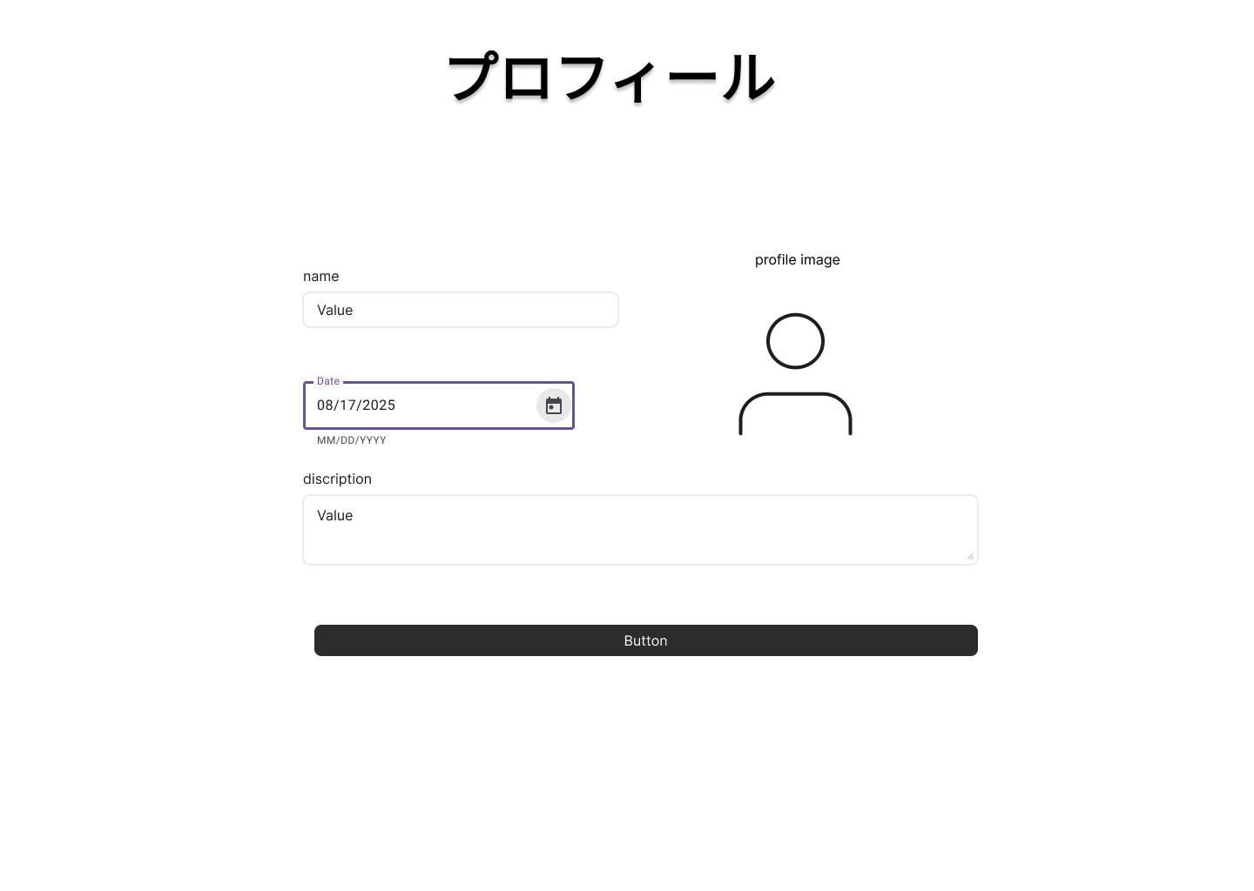

 |  | 4.2. 一覧表示

 |  |  | No. |  | 領域名 |  |  |  |  |  |  | ページング有無 |  | ソート条件 |  |  |  |  | 備考
 |  |  |  | 1 | - |  |  |  |  |  |  | - |  | - |  |  |  |  | -

 |  | 4.3. 画面項目定義

 |  |  | No. |  | 表示情報 |  |  |  |  |  |  |  |  |  |  |  |  |  |  |  |  |  |  |  | ドメイン名
 |  |  |  |  | 画面項目名 |  |  | 画面項目種別 |  |  | 情報取得元 |  |  | 編集仕様 |  |  |  |  | 初期値 |  |  |  |  | 必須
 |  |  |  | 1 | 名前 |  |  | text |  |  | - |  |  | - |  |  |  |  | - |  |  |  |  | 〇 | -
 |  |  |  | 2 | 生年月日 |  |  | calendar |  |  | - |  |  | ＜表示変換:日付変換＞ |  |  |  |  | - |  |  |  |  | 〇 | -
 |  |  |  |  |  |  |  |  |  |  |  |  |  | YYYY/MM/DD
 |  |  |  | 3 | 説明 |  |  | textarea |  |  | - |  |  | - |  |  |  |  | - |  |  |  |  | - | -
 |  |  |  | 4 | プロフィール画像 |  |  | file |  |  | - |  |  | URLを文字列に変換 |  |  |  |  | - |  |  |  |  | - | -
 |  |  |  | 5 | ユーザID |  |  | hidden |  |  | - |  |  | - |  |  |  |  | - |  |  |  |  | - | ユーザ．ユーザID

 |  | 4.4. 入出力一覧

 |  |  | No. |  | 入出力名 |  |  |  | 種別 |  |  |  | I/O | DBアクセス種別 |  |  |  |  | 備考
 |  |  |  |  |  |  |  |  |  |  |  |  |  | C | R | U | D | ロック対象
 |  |  |  | 1 | ユーザ詳細 |  |  |  | テーブル |  |  |  | I | 〇 | - | - | - | - | -

 |  | 4.5. 画面イベント一覧

 |  |  | No. |  | 画面イベント名 |  |  |  |  | 発生タイミング |  |  |  |  | 画面イベント対応 |  |  |  |  | 正常時遷移先画面 |  |  |  |  | サーバ通信有無
 |  |  |  | 1 | 初期表示 |  |  |  |  | - |  |  |  |  | プロフィール登録画面を表示する。 |  |  |  |  | - |  |  |  |  | あり(非同期)
 |  |  |  | 2 | プロフィール登録 |  |  |  |  | 「登録」ボタン押下 |  |  |  |  | 入力した値をデータベースに登録し、 |  |  |  |  | - |  |  |  |  | あり(同期)
 |  |  |  |  |  |  |  |  |  |  |  |  |  |  | プロフィール登録完了画面へ遷移する。

 |  | 4.6. 画面イベント詳細
 |  |  | 4.6.1 初期表示イベント

 |  |  |  | (1) バリデーション処理

 |  |  |  |  | なし。

 |  |  |  | (2) 表示処理

 |  |  |  |  | プロフィール登録画面を表示する。

 |  |  | 4.6.2 プロフィール登録イベント

 |  |  |  | (1) バリデーション処理

 |  |  |  |  | No. |  | バリデーション名 |  |  |  | バリデーション内容 |  |  |  |  |  | メッセージ内容 |  |  |  |  | エラー発生時のバリデーション処理
 |  |  |  |  |  |  |  |  |  |  |  |  |  |  |  |  |  |  |  |  |  | 継続判定
 |  |  |  |  |  | 1 | 必須バリデーション |  |  |  | 入力する必要がある項目の必須 |  |  |  |  |  | {項目名}が入力されていません。 |  |  |  |  | 終了する
 |  |  |  |  |  |  |  |  |  |  | チェックを実施する。
 |  |  |  |  |  | 2 | 画像ファイル形式バリデーション |  |  |  | 画像ファイルの拡張子が.jpgか.jpeg |  |  |  |  |  | 画像ファイルは拡張子が.jpgか.jpeg |  |  |  |  | 終了する
 |  |  |  |  |  |  |  |  |  |  | かチェックする。 |  |  |  |  |  | のものをアップロードしてください。
 |  |  |  |  |  | 3 | 名前バリデーション |  |  |  | 名前を〇文字以内で入力しているか |  |  |  |  |  | 〇文字以内で入力してください。 |  |  |  |  | 終了する
 |  |  |  |  |  |  |  |  |  |  | チェックする。
 |  |  |  |  |  | 4 | 説明バリデーション |  |  |  | 説明を〇文字以内で入力しているか |  |  |  |  |  | 〇文字以内で入力してください。 |  |  |  |  | 終了する
 |  |  |  |  |  |  |  |  |  |  | チェックする。

 |  |  |  |  | 上記バリデーションにおいて一箇所でもエラーが発生した場合、後続の処理は実施しない。

 |  |  |  | (2) APIアクセス

 |  |  |  |  | 下記APIにパラメータを渡し、認証を実行する。
 |  |  |  |  | 詳細は〇〇API設計書参照

 |  |  |  |  | API名 |  |  |  |  | APIエンドポイント |  |  | 呼び出し方式 |  |  |  | 認証方式
 |  |  |  |  | ユーザ詳細登録 |  |  |  |  | /userdetailcreate |  |  | POST |  |  |  | Token

 |  |  |  |  | No. |  | パラメータ名 |  |  | データ型 |  |  | 必須
 |  |  |  |  |  | 1 | ユーザ名 |  |  | String |  |  | 〇
 |  |  |  |  |  | 2 | 生年月日 |  |  | Date |  |  | 〇
 |  |  |  |  |  | 3 | 説明 |  |  | String |  |  | -
 |  |  |  |  |  | 4 | プロフィール画像 |  |  | String |  |  | -
 |  |  |  |  |  | 5 | ユーザID |  |  | String |  |  | 〇

 |  |  |  |  | 戻り値1 |  |  | 戻り値2 |  |  | 戻り値説明
 |  |  |  |  | 200 |  |  | Token |  |  | 正常
 |  |  |  |  | 400 |  |  | - |  |  | リクエスト誤り
 |  |  |  |  | 500 |  |  | - |  |  | サーバーエラー

 |  |  |  | (4) 表示処理

 |  |  |  |  | プロフィール登録完了画面を表示する。

5. WA1010204(プロフィール登録完了画面)
PJ名 |  |  |  | SNSブログ作成 |  |  |  |  | 成果物名 |  | システム機能設計書（画面） WA10102/新規登録 |  |  | 作成 | 安藤 |  |  | 2025-05-06
システム名 |  |  |  | SNSブログ作成 |  |  |  |  |  |  |  |  |  | 変更
サブシステム名

 | 5. WA1010204(プロフィール登録完了画面)
 |  | 5.1. 画面レイアウト


 |  | 5.2. 一覧表示

 |  |  | No. |  | 領域名 |  |  |  | ページング有無 | ソート条件 |  | 備考
 |  |  |  | 1 | - |  |  |  | - | - |  | -

 |  | 5.3. 画面項目定義

 |  |  | No. |  | 表示情報 |  |  |  |  |  |  |  |  |  |  |  | ドメイン名
 |  |  |  |  | 画面項目名 | 画面項目種別 |  | 情報取得元 |  | 編集仕様 |  | 初期値 |  |  |  | 必須
 |  |  |  | 1 | - | - |  | - |  | - |  | - |  |  |  | - | -

 |  | 5.4. 入出力一覧

 |  |  | なし。

 |  | 5.5. 画面イベント一覧

 |  |  | No. |  | 画面イベント名 |  | 発生タイミング |  |  |  | 画面イベント対応 |  | 正常時遷移先画面 |  |  |  | サーバ通信有無
 |  |  |  | 1 | 初期表示 |  | - |  |  |  | プロフィール完了登録画面を表示する。 |  | - |  |  |  | あり(非同期)
 |  |  |  | 2 | ログイン |  | 「ログインへ」リンク押下 |  |  |  | ログイン画面へ遷移する。 |  | ログイン画面 |  |  |  | あり(非同期)

 |  | 5.6. 画面イベント詳細
 |  |  | 5.6.1 初期表示イベント

 |  |  |  | (1) バリデーション処理

 |  |  |  |  | なし。

 |  |  |  | (2) 表示処理

 |  |  |  |  | プロフィール登録完了画面を表示する。

 |  |  | 5.6.2 ログインイベント

 |  |  |  | (1) バリデーション処理

 |  |  |  |  | なし。

 |  |  |  | (2) 表示処理

 |  |  |  |  | ログイン画面を表示する。

